2024_03_data
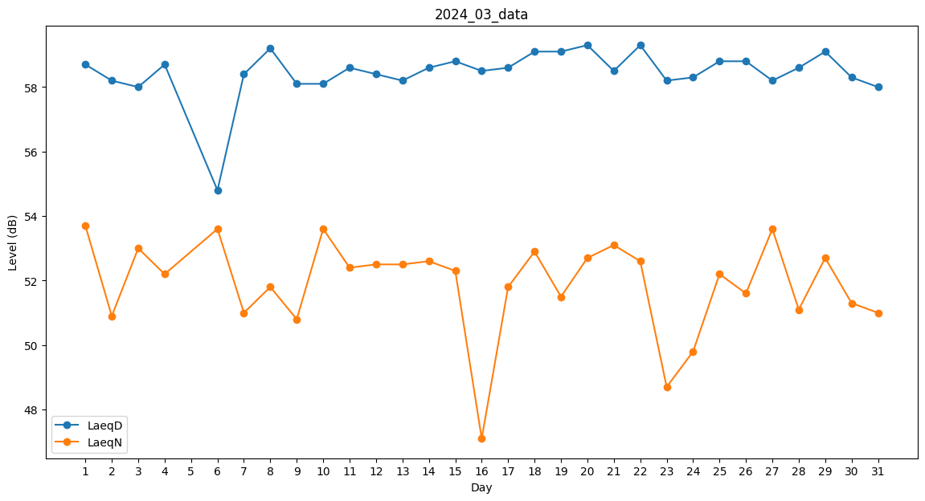
Day | LaeqD | LaeqN
1 | 58.7 | 53.7
2 | 58.2 | 50.9
3 | 58 | 53
4 | 58.7 | 52.2
5 | 57.2 | 0
6 | 54.8 | 53.6
7 | 58.4 | 51
8 | 59.2 | 51.8
9 | 58.1 | 50.8
10 | 58.1 | 53.6
11 | 58.6 | 52.4
12 | 58.4 | 52.5
13 | 58.2 | 52.5
14 | 58.6 | 52.6
15 | 58.8 | 52.3
16 | 58.5 | 47.1
17 | 58.6 | 51.8
18 | 59.1 | 52.9
19 | 59.1 | 51.5
20 | 59.3 | 52.7
21 | 58.5 | 53.1
22 | 59.3 | 52.6
23 | 58.2 | 48.7
24 | 58.3 | 49.8
25 | 58.8 | 52.2
26 | 58.8 | 51.6
27 | 58.2 | 53.6
28 | 58.6 | 51.1
29 | 59.1 | 52.7
30 | 58.3 | 51.3
31 | 58 | 51

